상품제안서
잭니클라우스 3단 폰지 우·양산 | 상품코드: S20966

 |  |  |  |  |  |  | 02-713-8555 | www.synergygift.co.kr
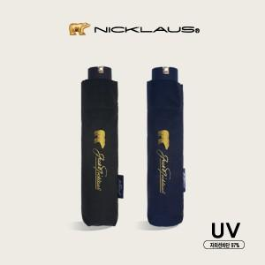

【상세/제작정보】 | <p style="text-align: center; " align="center"><span style="font-size: 14pt;">※ 원단 실크인쇄와 풀컬러인쇄는 1폭인쇄기준 단가입니다.</span></p>

【인쇄/포장옵션】 | 실크, 풀칼라, 원단실크1도 / 포장지포장

【공급단가】 | 수량 | 50~ | 100~ | 500~ | 1,000~ | 5,000~
*VAT별도 | 단가 | 9,040원 | 8,900원 | 8,100원 | 7,800원 | 7,550원

【상품 URL】 | https://www.synergygift.co.kr:443/src/goods_detail.php?gdno=20966

